使用方法
指定請求書(Excel形式）の入力方法及び使用手順（１．～３．）

１．指定請求書の入力項目

 | 控 |  |  |  |  | 請 求 書 |  |  |  |  |  |  |  |  |  | ⑥ 2023 |  |  | 年 | 4 | 月 | 10 | 日

 |  |  |  |  |  |  |  |  |  |  |  |  |  |  |  | 取引先コード |  |  |  | ⑦ 777001
 |  |  |  |  |  | 御 中
 |  |  |  |  |  |  |  |  |  |  |  | 住 所 |  | ⑧ ●●県●●市●●町●丁目●番
 |  |  |  |  |  |  |  |  |  |  |  | 納入者(社名） |  | ⑨ 株式会社 △△環境開発
 |  |  |  |  |  |  |  |  |  |  |  | 担当者 |  | ⑩ ●● 太郎
 | 取決め通知番号 |  |  | ① 23020004 |  |  |  |  |  | 登録番号 |  |  | Ｔ | ⑪ 123456789123

 | 工事番号 | ② C75669034 |  |  |  |  |  |  | 三冷社担当者 |  | ③三冷 |  |  | 様 |  |  |  |  | 記 |  | ⑬

 | 納 入 先 | ④●●漬物(株)/原料第一・第二冷蔵庫ﾕﾆｯﾄｸｰﾗｰ更新工事 |  |  |  |  |  |  |  |  |  |  |  |  |  | 1.提出は 担 経 の2部共記名捺印。

 | 工事内容 | ⑤ 低温用冷媒配管工事 |  |  |  |  |  |  |  |  |  |  |  |  |  | 2.各欄すべて記入(コード・各番号)。

 | 区 分 | 税 抜 き 金 額 |  |  |  |  |  | 出来高(%) |  |  | 消費税金額 |  |  |  | ( | 10 | %) | 合 計 金 額
 | 取決め金額 | ⑫ 220,000 |  |  |  |  |  |  |  |  | 22,000 |  |  |  |  |  |  | 242,000
 | 出来高金額 | 220,000 |  |  |  |  |  | 100 |  | % | 22,000 |  |  |  |  |  |  | 242,000
 | 既請求金額 | ⑮ 0 |  |  |  |  |  | 0 |  | % | 0 |  |  |  |  |  |  | 0

 | 請 求 金 額 | 220,000 |  |  |  |  |  | 100 |  | % | 22,000 |  |  |  |  |  |  | 242,000

 |  |  |  |  |  |  |  |  |  |  |  |  |  |  |  |  |  | ⑭

 |  | ①取決め通知番号を入力(取決め通知書に記載の取決め通知番号８桁を入力）
 |  | ②(三冷社の）工事番号を入力(先頭がABCMRでアルファベットから始まる番号 10桁）
 |  | ③(三冷社の）担当者を入力
 |  | ④納入先(現場名）を入力
 |  | ⑤工事内容（作業内容、納品物等）を入力
 |  | ⑥請求日（●●年●●月●●日）基本は、締日10日を入力
 |  |  | ※中間決算（3月）、決算月(9月）は月末日で依頼する場合があります。
 |  | ⑦取引先コード（6桁）を入力
 |  | ⑧貴社の住所を入力
 |  | ⑨貴社名を入力（株式会社、有限会社も入力）
 |  | ⑩貴社の担当者名を入力
 |  | ⑪貴社のインボイス登録番号（13桁）を入力
 |  | ⑫取決め金額(税抜金額）を入力
 |  | ⑬消費税の適用税率を入力（％）
 |  | ⑭取決め金額に対して（出来高）請求する率を入力（％）
 |  | ⑮当該取決め金額に対して既請求（請求済み）税抜金額を入力

 |  | (注意）入力用（控）の①～⑮以外は入力をしないで下さい。
 |  |  |  | 入力用（控）の①～⑮のすべての項目が入力されますと担当用と経理用に
 |  |  |  | 入力データが反映されます。

２．取決め通知書の記載項目と指定請求書の入力項目

 |  |  |  |  |  |  | ⑦ |  |  |  | ① |  | ③ |  | ② |  | ④
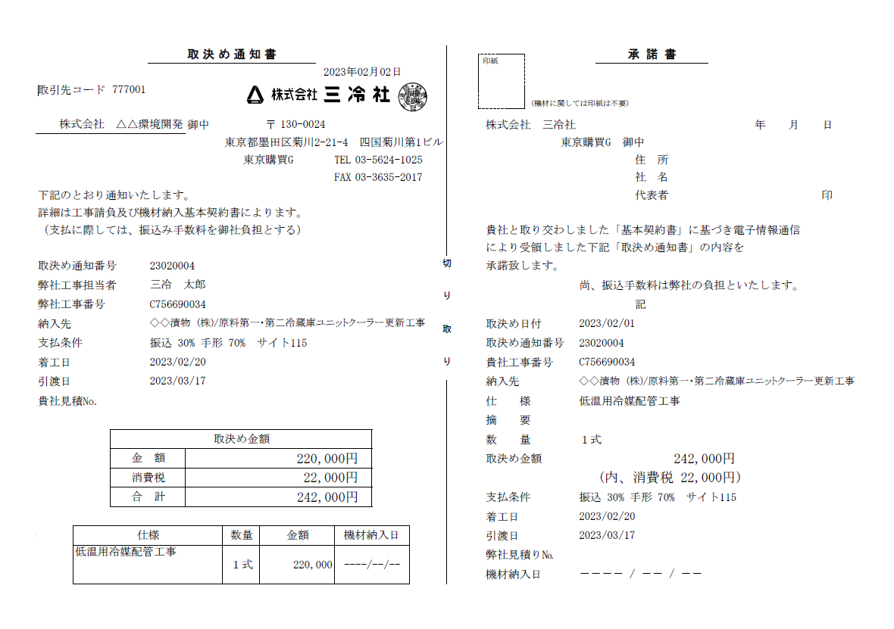

 |  |  |  |  | ⑤ |  |  |  |  |  | ⑫

３．指定請求書(Excel形式）の使用手順

 | （1）入力用(控）のワークシート①～⑮の項目をすべて入力して下さい。
 | （2）すべての項目に入力後、入力用(控)・提出用（担当・経理）の請求書を各１枚ずつ計２枚をＡ４用紙で
 | 印刷して下さい。
 | (3) 提出用（担当・経理）の上下両方の請求書に社印を捺印後、提出用の請求書を切り離さずに弊社の
 | 担当者宛に郵送して下さい。

